Instrucciones
Formas de pago a utilizar

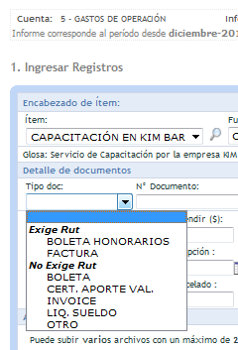
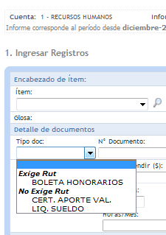
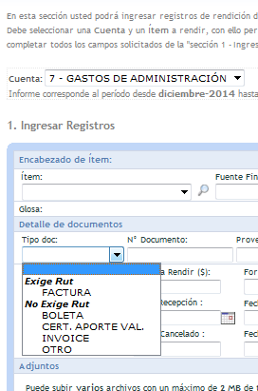
Transferencia electrónica
Depósito Bancario
Cheque cobrado (cartola bancaria)
Efectivo
Tarjeta de crédito (cartola de cobro)

Cuentas a Utilizar

RECURSOS HUMANOS
GASTOS DE OPERACIÓN
GASTOS DE ADMINISTRACIÓN
GASTOS DE INVERSIÓN

Tipo documento RR | Tipo Documento Operación | Tipo Documento Administración

BOLETA HONORARIOS (EXIGE RUT) | BOLETA HONORARIOS (EXIGE RUT) | FACTURA (EXIGE RUT)
CERT. APORTE VAL. (NO EXIGE RUT) | FACTURA (EXIGE RUT) | BOLETA (NO EXIGE RUT)
LIQ. SUELDO (NO EXIGE RUT) | BOLETA (NO EXIGE RUT) | CERT. APORTE VAL. (NO EXIGE RUT)
 | CERT. APORTE VAL. (NO EXIGE RUT) | INVOICE (NO EXIGE RUT)
 | INVOICE (NO EXIGE RUT) | OTRO (NO EXIGE RUT)
 | LIQ. SUELDO (NO EXIGE RUT)
 | OTRO (NO EXIGE RUT)

 | Ejes Estratégicos:
 | Eje 1: Gobernanza y Sinergias
 | Eje 2: Capital Humano/Gestión del Cambio
 | Eje 3: Foco en I+D aplicada y vínculo con la industria
 | Eje 4: Comercialización de tecnología
 | Eje 5: Alianzas Internacionales
 | Eje 6: Armonización de currículo y foco en posgrados en tecnología
 | Eje 7: Gestión del Proyecto (solo transversales)

